População
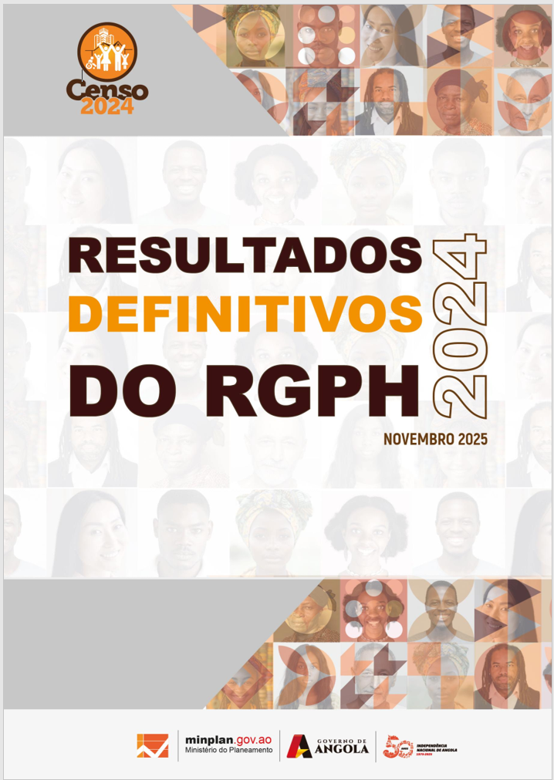

2. Estado Civil
Quadros Anexos -
2. Estado Civil

3. Registo Civil
Quadros Anexos -
3. Registo Civil

Deficiência e Albinismo
Quadros Anexos -
4. Albinismo

Orfandade
Quadros Anexos -
5. Orfandade

6. Língua Materna
Quadros Anexos -
6. Língua e etnia

Educação
Quadros Anexos -
8. Educação e FP

